INFO
ΠΛΗΡΟΦΟΡΙΕΣ
Οι μετρήσεις πραγματοποιήθηκαν στο πλαίσιο συνεργασίας του Τμήματος Περιβαλλοντικών Δράσεων του Δήμου Θεσσαλονίκης με το Ελληνικό Κέντρο Βιοτόπων- Υγροτόπων (ΕΚΒΥ), μέσα από το πρόγραμμα "Ελεγχος & Παρακολούθηση της Ποιότητας της θάλασσας στον Όρμο της Θεσσαλονίκης"

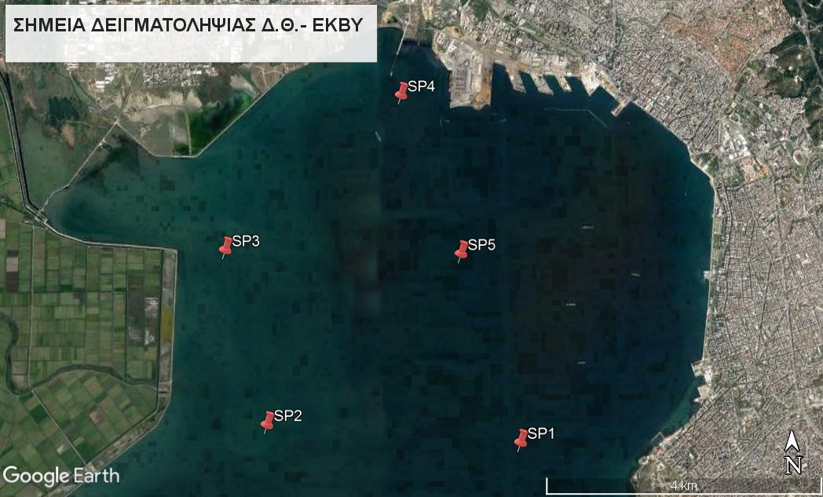
 | ΣΥΝΤΕΤΑΓΜΕΝΕΣ ΣΗΜΕΙΩΝ*

 | SP1 | 40°35'13.35"Β | 22°54'58.91"Α
 | SP2 | 40°35'22.77"Β | 22°52'21.97"Α
 | SP3 | 40°36'45.40"Β | 22°51'55.45"Α
 | SP4 | 40°37'59.60"Β | 22°53'46.92"Α
 | SP5 | 40°36'42.49"Β | 22°54'23.73"Α
 | *όπως αυτές εμφανίζονται στο χάρτη Google Earth

